Solicitud gráfica
 | Asignatura: | Matemáticas |  |  | Fecha:
 | Grado: | 3
 | Título del tema: | Números hasta de seis cifras |  |  | ¿Cuaderno de estudio o recurso? | Recurso
 | Editor: | Andrea Constanza Perdomo Pedraza |  |  | Motor del recurso | F6b

 | Código guión o recurso: | MA_03_02_CO_REC120 | ← Para determinar este código, visite la hoja de Ayuda
 |  |  |  |  | ESPECIFICACIÓN DE ARCHIVOS A ENTREGAR
Núm. | Archivo Shutterstock o ruta en web | Imagen para: | Tipo | Formato | Nombre imagen SMALL | Tamaño imagen SMALL | Nombre imagen ZOOM | Tamaño imagen ZOOM | Descripción | Observaciones
IMG01 | Ver indicaciones en última columna | Recurso F6b | Ilustración | Horizontal | MA_03_02_CO_REC120_IMG01.jpg | 800 x 460 px |  |  | Esquema con números | 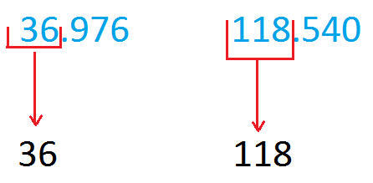
IMG02 | Ver indicaciones en última columna | Recurso F6b | Ilustración | Horizontal | MA_03_02_CO_REC120_IMG02.jpg | 800 x 460 px |  |  | Esquema con números | 